UI연출
■레벨업 연출UI

1.경험치 획득 연출 및 UI위치 표시

◆계정 경험치획득 연출
- 유저가 경험치를 획득 했다는 걸 알 수 있게 번쩍이는 연출과
함께 이펙트 효과 출력
99.8%
Lv.10 뀨엉뀨엉
90.8%
Lv.10 뀨엉뀨엉

◆계정 레벨업 연출
-경험치가 100%가 채워지고 레벨업을 하게되면 레벨업이라는 문구를 보여주면서 이펙트 효과가 출력된다.

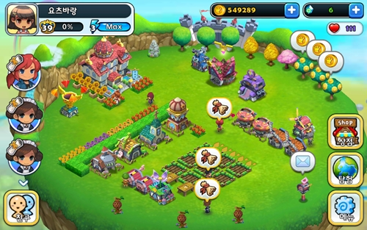
90.8%
Lv.10 뀨엉뀨엉
99.8%
Lv.10 뀨엉뀨엉
Lv.11 뀨엉뀨엉
5.6%

◆UI표시(예시)
- 예시처럼 월드맵에서 왼쪽상단에 썸네일,경험치,레벨,닉네임을 표시한다.

2.유저 레벨업 연출

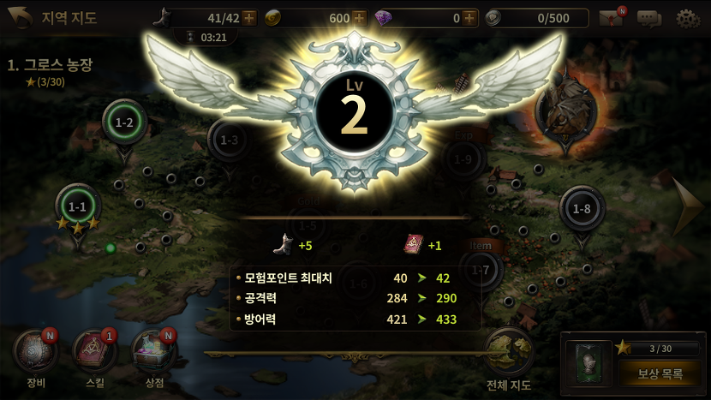

◆유저 레벨업 연출(예시)
-해당 예시처럼 날개가 펼쳐지는 연출을 기획중

